Sayfa1
Numune Adı | Ca (mg/dL) | P (mg/dL) | NOT
10X1 | 3.82 | 4.5 |  | Kullanılan cihaz: Mindray marka BS300 model tam otomatik biyokimya cihazı
10X2 | 7.85 | 7.08 |  | Ca: Calcıum
10X3 | 6.48 | 5.24 |  | P: Fosfor
10X4 | 5.14 | 5.74 |  | NOT: (1Y5) nolu numune tüpü elimize boş olarak ulaştı.Yetersiz numune olarak belirtildi.
10X5 | 5.87 | 4.86
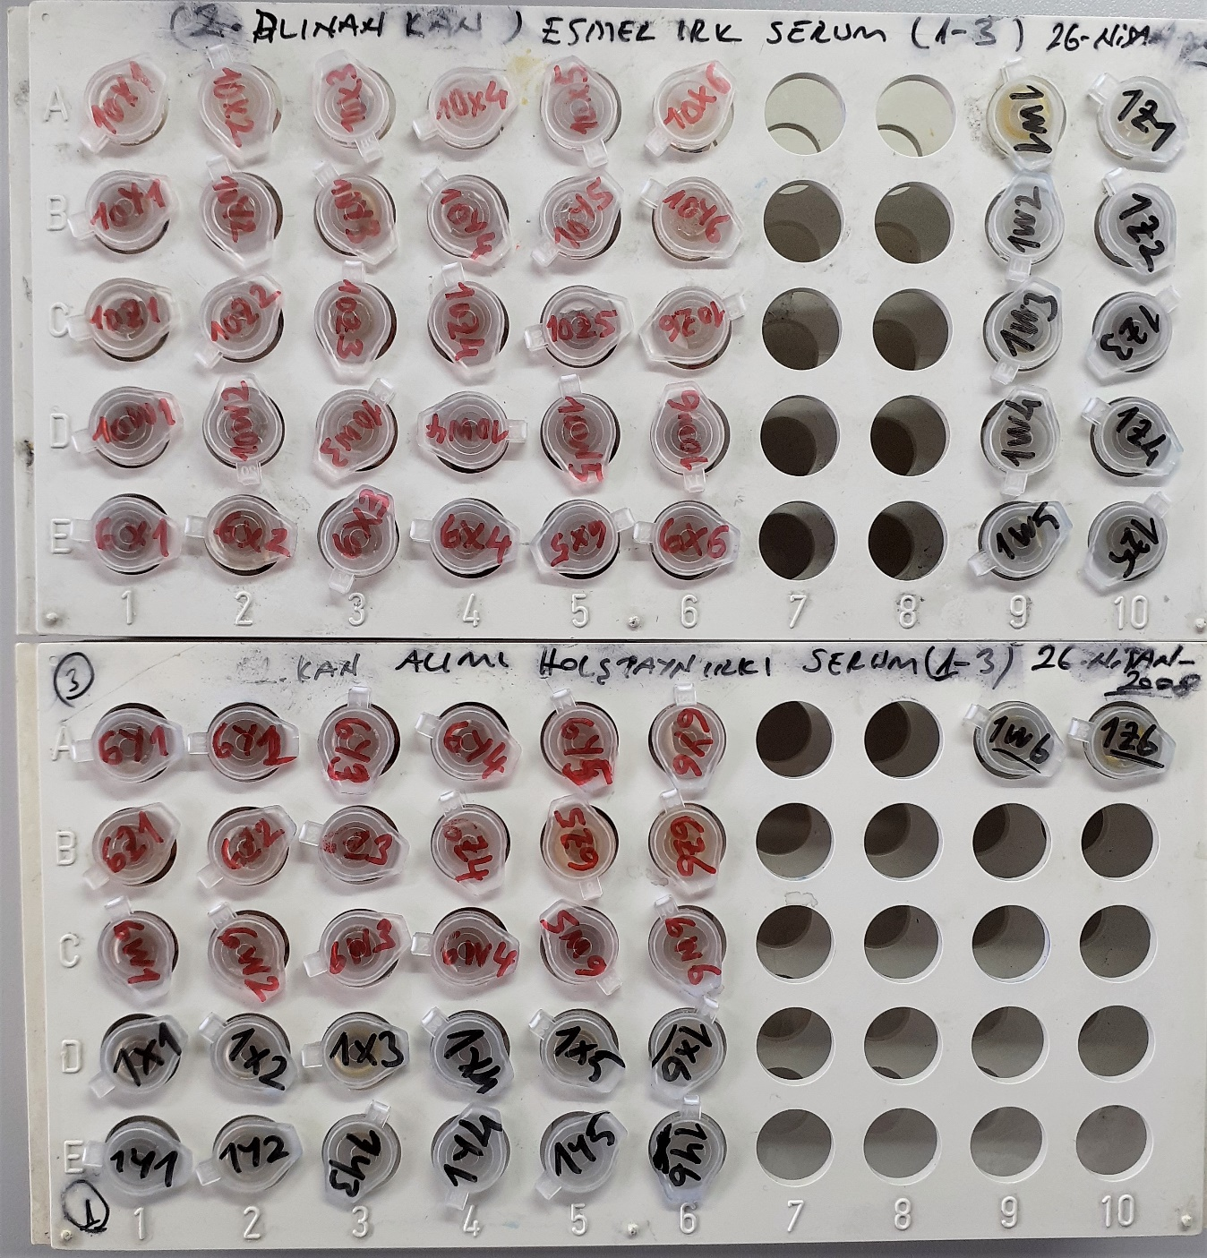
10X6 | 7.14 | 5.98
10Y1 | 5.04 | 5.19
10Y2 | 6.93 | 5.94
10Y3 | 7.71 | 7.68
10Y4 | 7.28 | 5.2
10Y5 | 7.71 | 6.49
10Y6 | 6.11 | 5.62
10Z1 | 8.18 | 5.59
10Z2 | 5.79 | 4.01
10Z3 | 7.77 | 6.15
10Z4 | 6.48 | 5.43
10Z5 | 10.55 | 10.02 | hafif hemolizli
10Z6 | 6.23 | 4.3
10W1 | 7.19 | 5.26
10W2 | 7.08 | 5.41
10W3 | 8.5 | 7.1
10W4 | 7.39 | 5.56
10W5 | 6.92 | 5.69
10W6 | 8.32 | 7.52
6X1 | 6.88 | 6.84
6X2 | 9.09 | 7.38
6X3 | 8.71 | 6.31
6X4 | 8.83 | 7.08
6X5 | 8.03 | 6.56
6X6 | 7.32 | 5.51
6Y1 | 7.19 | 5.53
6Y2 | 8.96 | 7.04
6Y3 | 9.08 | 7.57
6Y4 | 8.35 | 6.96
6Y5 | 8.88 | 6.54
6Y6 | 8.75 | 6.46
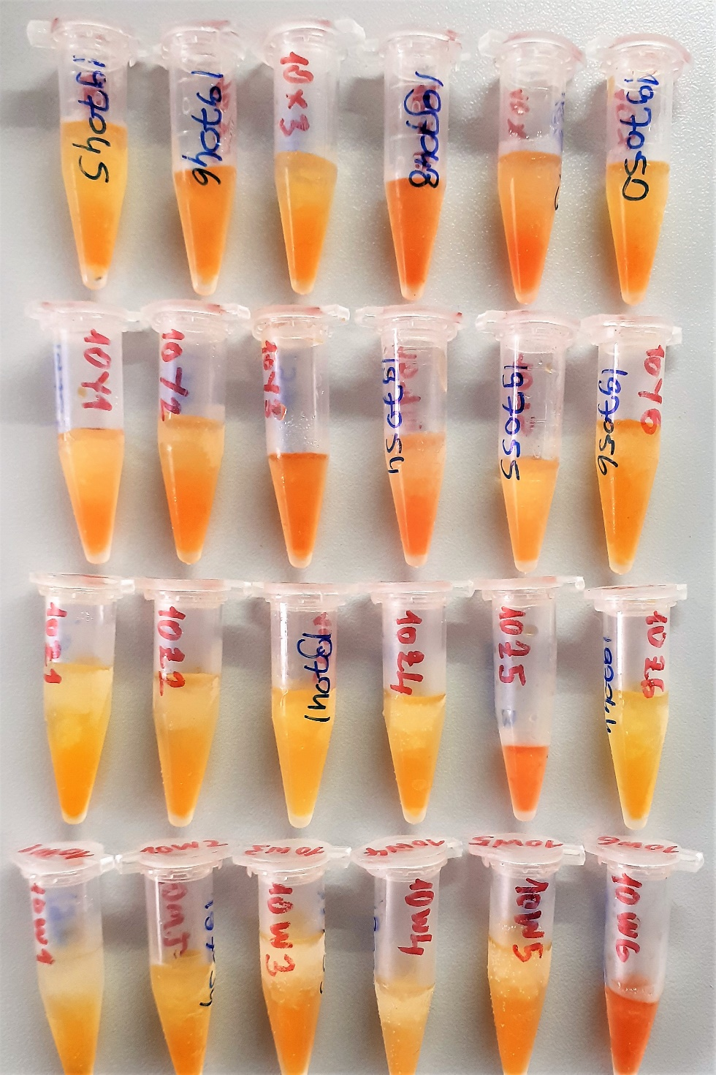
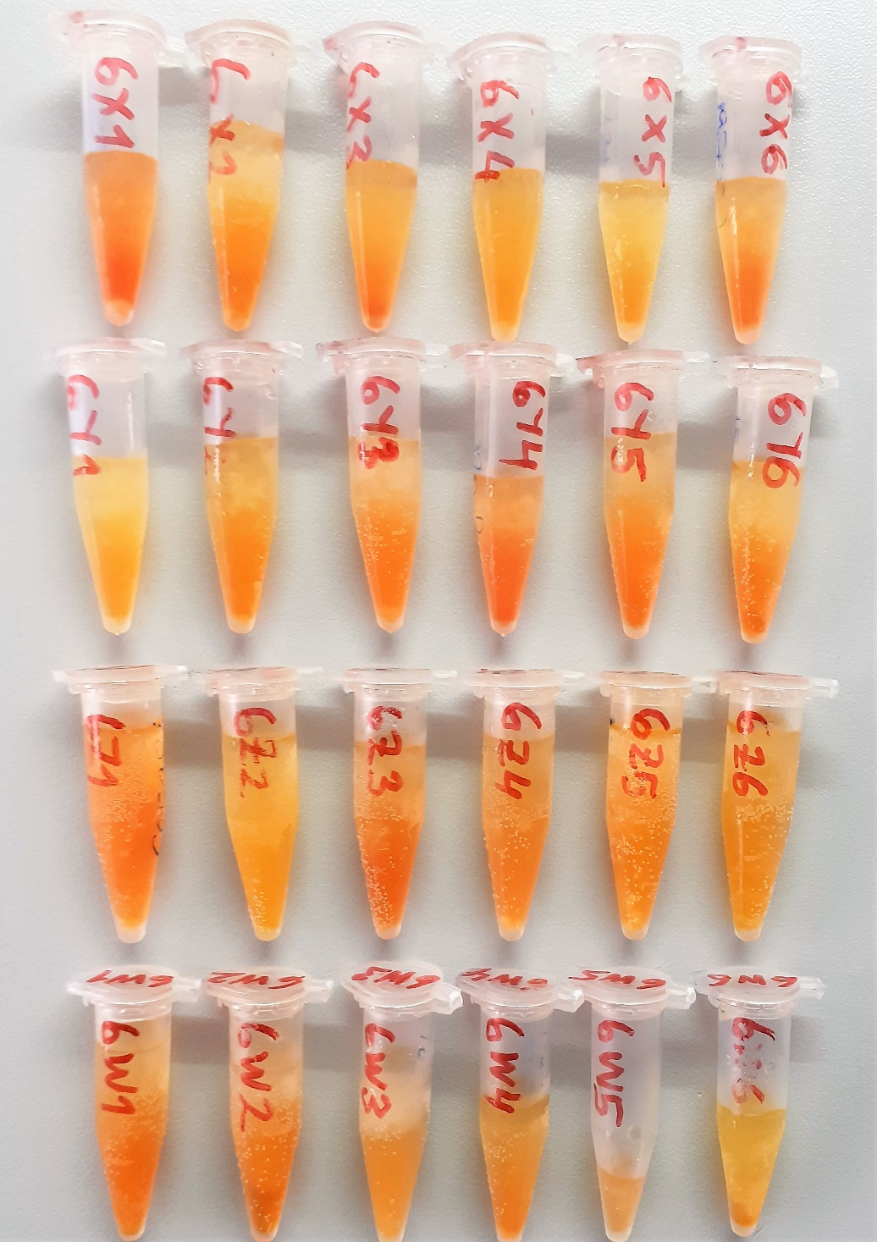
6Z1 | 8.38 | 6.38
6Z2 | 8.8 | 6.58
6Z3 | 8.02 | 7.25
6Z4 | 7.05 | 5.48
6Z5 | 9.89 | 8.09
6Z6 | 9.64 | 6.51
6W1 | 7.56 | 5.53
6W2 | 8.87 | 6.78
6W3 | 8.32 | 6.85
6W4 | 8.69 | 8.11
6W5 | 5.78 | 6.1
6W6 | 7.9 | 5.96
1X1 | 12.22 | 5.59
1X2 | 8.27 | 4.44
1X3 | 9.4 | 3.62
1X4 | 7.36 | 5.52 | hemolizli
1X5 | 8.66 | 3.38
1X6 | 9.14 | 4.03
1Y1 | 6.1 | 5.49
1Y2 | 9.07 | 5.07
1Y3 | 8.48 | 3.9
1Y4 | 11.33 | 4.42
1Y5 | Y.N | Y.N
1Y6 | 9.19 | 3.51
1Z1 | 8.52 | 5.15
1Z2 | 7.65 | 8.78 | hemolizli
1Z3 | 7.55 | 7.94 | hemolizli
1Z4 | 6.71 | 5.4
1Z5 | 8.23 | 3.96
1Z6 | 7.53 | 4.81
1W1 | 9.74 | 7.64
1W2 | 9.92 | 7.52
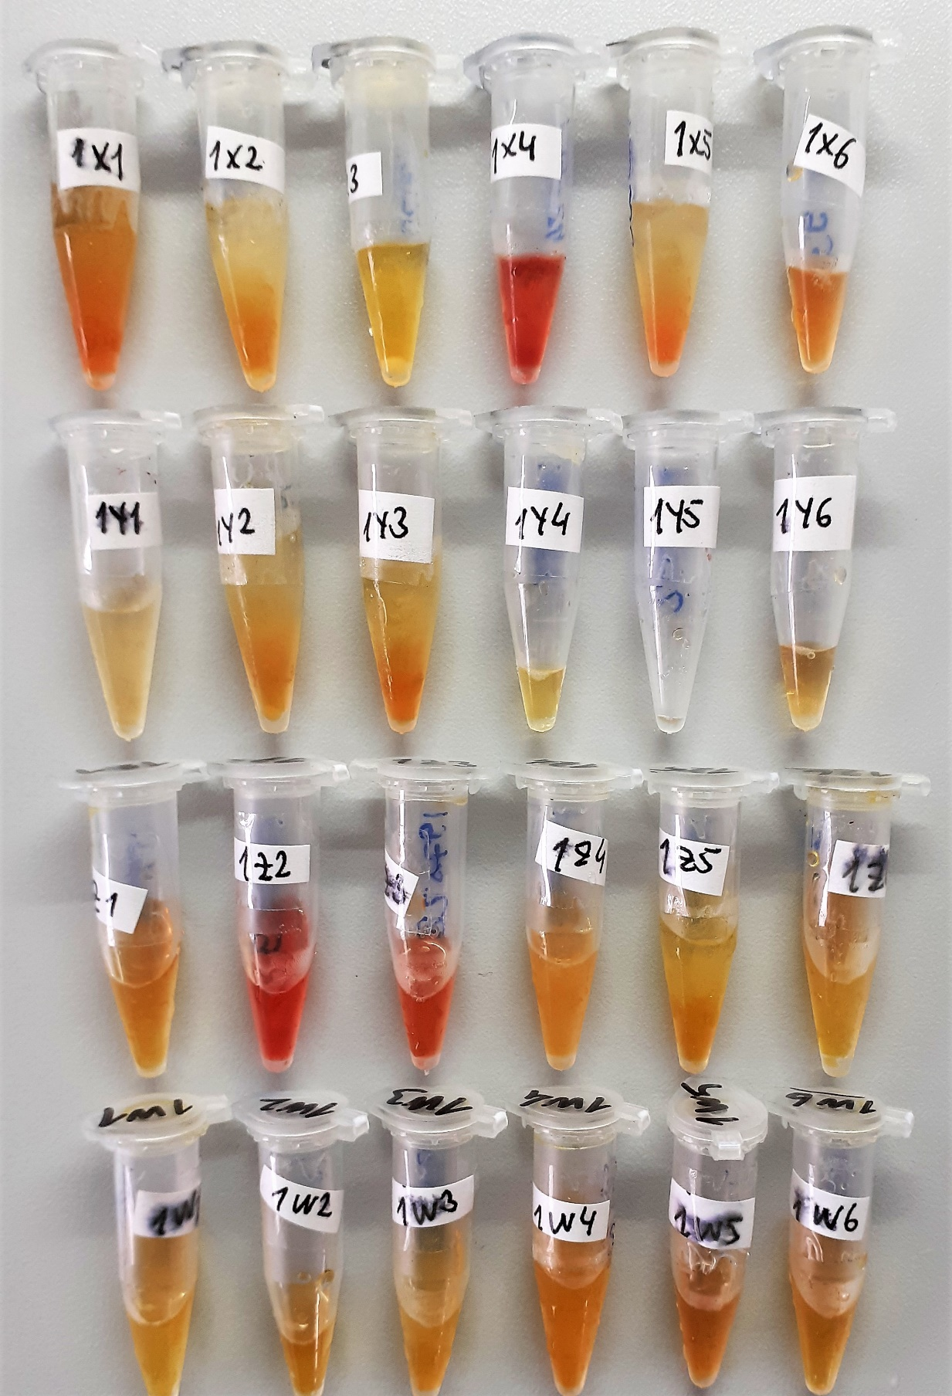
1W3 | 8.39 | 7.29
1W4 | 7.51 | 5.29
1W5 | 8.33 | 5.48
1W6 | 9.31 | 5.87

